18
Aula 00: O que vamos aprender no módulo 3?

Aula 01: O que é Git e GitHub?


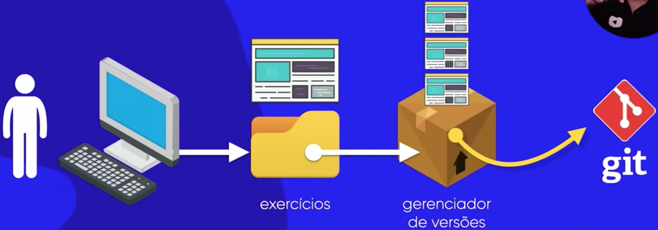
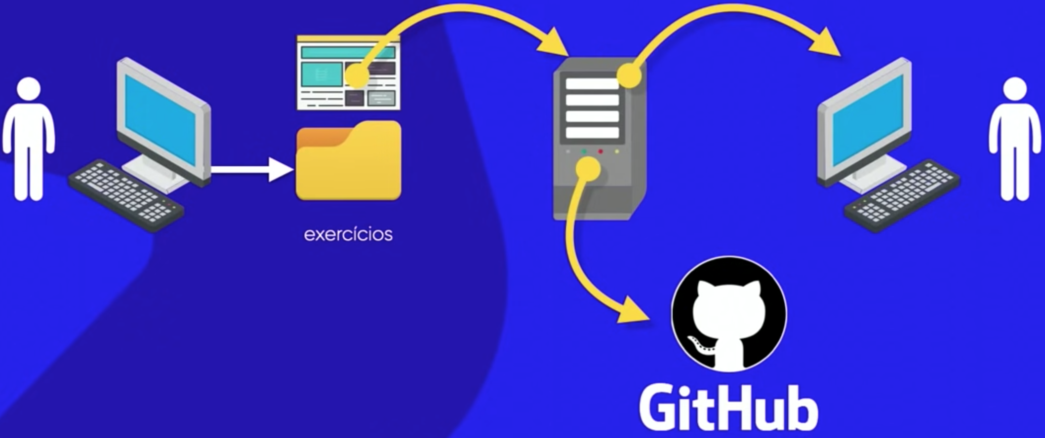
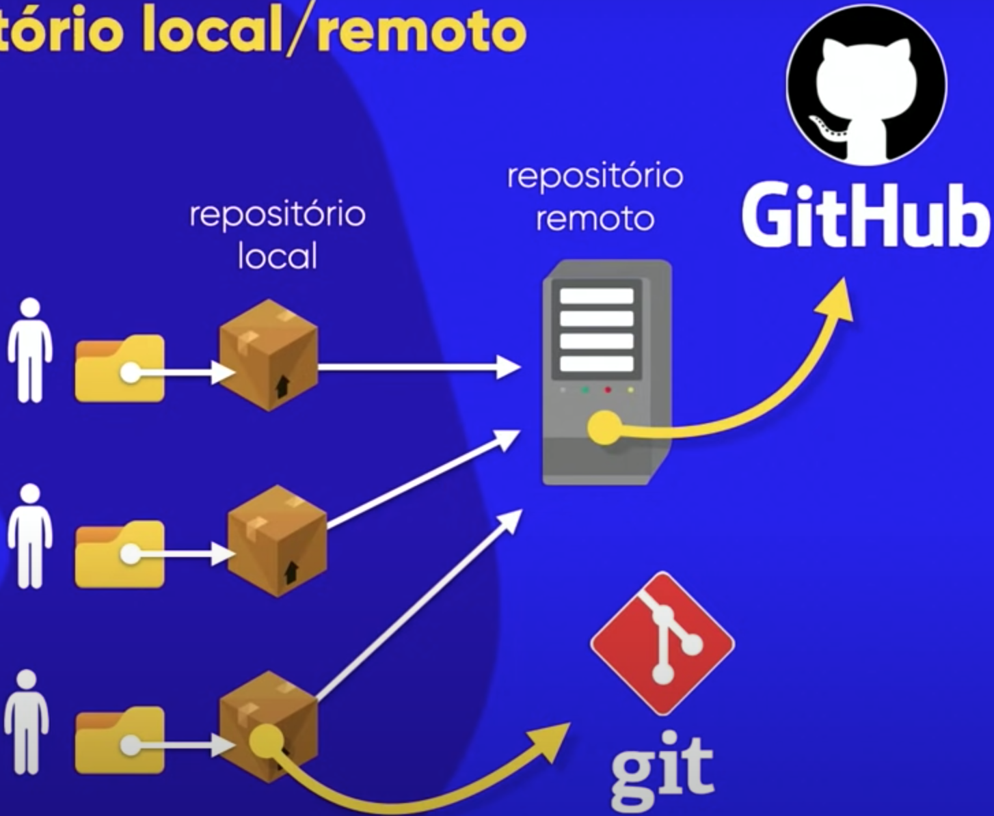

 | Repositório Local
 | Repositório Remoto

Aula 02: Instalando Git e GItHub

Aula 03: Criando conta no GitHub

Aula 04: Primeiro repositório git e GitHub

Aula 05: Gerenciando Repositórios GitHub

Aula 06: Hospedando site gratuitamente com GitHub Pages

 | URL ex001: | https://gabrielscarrara.github.io/HTML5-CSS-CeV/HTML5-CSS-CeV/Exerc%C3%ADcios/ex001/index.html
 | URL ex002: | https://gabrielscarrara.github.io/HTML5-CSS-CeV/HTML5-CSS-CeV/Exerc%C3%ADcios/ex002/index.html
 | URL projeto Android: | https://gabrielscarrara.github.io/projeto-android/


 | Site para criar qr code: | https://www.qr-code-generator.com/a1/?gclid=Cj0KCQjw9deiBhC1ARIsAHLjR2D3Jl-1VWxt7xW_TrKwnmsqt4zEaxxMv8CdtsXyAEfHcnX9LJv2LtcaAoAmEALw_wcB&campaignid=9725198318&adgroupid=99974822872&cpid=8794173e-3373-43ee-aae4-c99e709be5f8&gad=1&gclid=Cj0KCQjw9deiBhC1ARIsAHLjR2D3Jl-1VWxt7xW_TrKwnmsqt4zEaxxMv8CdtsXyAEfHcnX9LJv2LtcaAoAmEALw_wcB
 | QR-code do site projeto-android:

Aula 07: Manutenção em sites hospedados no GitHub Pages

Aula 08: Recursos Sociais do GitHub
 | Usar git Hub como uma rede social (da pra seguir perfis, ver projetos dos outros, dar estrela...)

Aula 09: Clonando Repositórios GitHub
 | No GitHub
 | Repositório > Code > Local > Open with GitHub Desktop

Aula 10: GitHub em vários PCs |  |  | (Aula para entrar no repositório em outro computador e sair sem deixar rastros)

